Лист1
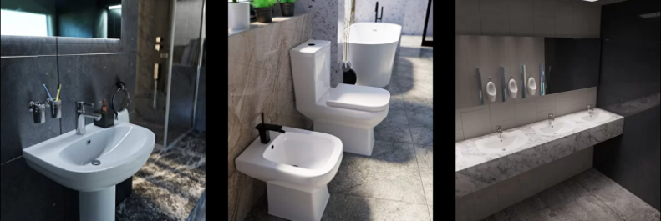 |  |  ПРАЙС-ЛИСТ
 |  |  | Ваша скидка | 0% |  | 2023-03-03
Код | Артикул | Наименование | РРЦ, руб | Опт | Статус номенклатуры | Базовая единица измерения | Страна происхождения | Статус (в наличии/под заказ)
14804 | 0116 | умывальник DOPPIA 610х485 для столешницы и мебельной тумбы 0116 | 5,172.93 | 5,172.93 ₽ | Новинка | шт. | Узбекистан | в наличии
14803 | 0112 БП | умывальник SONATA 617х486 с отв. и переливом 0112 БП | 3,103.76 | 3,103.76 ₽ | Новинка | шт. | Узбекистан | в наличии
14802 | 0112 | умывальник SONATA 617х486 с отв. и переливом с круглым пьедесталом 0112 | 4,581.74 | 4,581.74 ₽ | Новинка | шт. | Узбекистан | в наличии
12082 | 0100 БП | умывальник ANGOLLO угловой 470х495 с отв. и переливом 0100 БП | 2,364.77 | 2,364.77 ₽ |  | шт. | Узбекистан | в наличии
12067 | 0100 | умывальник ANGOLLO угловой 470х495 с отв. и переливом с круглым пьедесталом 0100 | 3,842.75 | 3,842.75 ₽ |  | шт. | Узбекистан | в наличии
12083 | 0110 БП | умывальник COMPATTO 545х470 с отв. и переливом 0110 БП | 2,364.77 | 2,364.77 ₽ |  | шт. | Узбекистан | в наличии
12072 | 0110 | умывальник COMPATTO 545х470 с отв. и переливом с круглым пьедесталом 0110 | 3,842.75 | 3,842.75 ₽ |  | шт. | Узбекистан | в наличии
12074 | 0111 | умывальник FARFALLA 625х465 с отв. и переливом с круглым пьедесталом 0111 | 4,016.56 | 4,016.56 ₽ |  | шт. | Узбекистан | в наличии
12085 | 0111 БП | умывальник FARFALLA 625х465мм с отв. и переливом 0111 БП | 2,538.58 | 2,538.58 ₽ |  | шт. | Узбекистан | в наличии
12084 | 0115 БП | умывальник TOCATTA 620х455 с отв. и переливом 0115 БП | 2,955.96 | 2,955.96 ₽ |  | шт. | Узбекистан | в наличии
12073 | 0115 | умывальник TOCATTA 620х455 с отв. и переливом с квадратным пьедесталом 0115 | 4,433.94 | 4,433.94 ₽ |  | шт. | Узбекистан | в наличии
12094 | 0200 | пьедестал круглый 0200 (для арт 0110 БП, 0100 БП, 0111 БП) | 1,477.98 | 1,477.98 ₽ |  | шт. | Узбекистан | в наличии
12095 | 0201 | пьедестал квадратный 0201 ( для арт 0115 БП ) | 1,477.98 | 1,477.98 ₽ |  | шт. | Узбекистан | в наличии
12079 | 0600 | писсуар SOLO 0600 | 5,782.31 | 5,782.31 ₽ |  | шт. | Узбекистан | в наличии
12075 | 0401 | унитаз-компакт CLASSICO нижн.подвод, кос.выпуск, воронкообр. (арм.2реж.+сиденье PP пласт., без крепежа) 0401 | 8,128.89 | 8,128.89 ₽ |  | шт. | Узбекистан | в наличии
12078 | 0422 | унитаз-компакт ELEGANTE нижн.подвод, унив.выпуск, воронкообр. (арм.2реж.+сиденье микролифт быстросъём дюрапласт, без крепежа) 0422 | 13,962.17 | 13,962.17 ₽ |  | шт. | Узбекистан | в наличии
12077 | 0421 | унитаз-компакт ETUDE нижн.подвод, унив.выпуск, воронкообр. (арм.2реж.+сиденье микролифт PP пласт., без крепежа) 0421 | 14,040.81 | 14,040.81 ₽ |  | шт. | Узбекистан | в наличии
13114 | 0423 | унитаз-компакт 0423 нижн.подв, унив.вып, воронкообр.(арм.2реж.+сиденье микролифт быстросъём дюропл) | 14,040.81 | 14,040.81 ₽ |  | шт. | Узбекистан | в наличии

